Göteborg - Nuläge
Hyra per kvadratmeter och år, nyproduktion (= byggår är 2014 eller senare) och samtliga (inkl. nyprod). | Hyra per kvadratmeter och år per resultatområde. OBS! Samtliga lägenheter. | Månadshyra och antal byggda 2:or per byggår.

 | Antal byggda 2:or | Hyresnivå efter byggår
-1919 | 254 | 8744
1920-1929 | 2736 | 7707
1930-1939 | 5836 | 7206
1940-1949 | 3765 | 6687
1950-1959 | 11157 | 6568
1960-1969 | 8283 | 6908
1970-1979 | 7440 | 6537
1980-1989 | 1339 | 8317
1990-1999 | 774 | 8658
2000-2009 | 758 | 9146
2010-2019 | 1428 | 10121
2020-2025 | 1564 | 9643
Nyproduktion | 2148
Hela beståndet | 1536
 | Genomsnitt | 10:e percentilen | 90:e percentilen
Centrum | 1749 | 1356 | 2264
Lundby | 1669 | 1271 | 2164
Örgryte-Härlanda | 1658 | 1292 | 2259
Askim-Frölunda-Högsbo | 1608 | 1236 | 2168
Majorna-Linné | 1582 | 1277 | 2042
Genomsnitt | 1536 | 1133 | 2102
Norra Hisingen | 1489 | 1123 | 2116
Västra Göteborg | 1430 | 1165 | 1762
Östra Göteborg | 1422 | 1105 | 1920
Västra Hisingen | 1381 | 1097 | 1707
Angered | 1205 | 1038 | 1471

Korrelation mellan hyra och pris på bostadsrätter per analysområde, inkl. trendlinje. | Hyra/kvm och år och antal byggda lägenheter efter byggår | Bostadsbestånd

 | Antal byggda hyreslägenheter | Hyra/kvm och år efter byggår
-1919 | 673 | 1585
1920-1929 | 7699 | 1510
1930-1939 | 12785 | 1596
1940-1949 | 6323 | 1582
1950-1959 | 22315 | 1456
1960-1969 | 30380 | 1456
1970-1979 | 19170 | 1393
1980-1989 | 3388 | 1560
1990-1999 | 1700 | 1635
2000-2009 | 3305 | 2101
2010-2019 | 3706 | 2083
2020-2025 | 3150 | 2164
 | Analysområde
61091 | 1469
58511 | 1855
50068 | 1547
59569 | 1554
63479 | 1651
67516 | 1573
66503 | 1784
74047 | 1638
56876 | 1942
67354 | 1858
78262 | 1617
58833 | 1643
83360 | 1638
73473 | 1623
68368 | 1667
54541 | 1843
65367 | 1594
53204 | 1594
58280 | 1487
51540 | 1605
40003 | 1919
57514 | 1726
62482 | 1800
62287 | 1995
57519 | 1662
59265 | 1655
52772 | 1642
47187 | 1592
42860 | 1687
24111 | 1363
23445 | 1413
17713 | 1291
41874 | 1654
34394 | 1577
28637 | 1457
25822 | 1621
34705 | 2373
23012 | 1427
23617 | 1657
40524 | 1561
39800 | 1490
57417 | 1967
60830 | 2113
62090
59034 | 1981
31035 | 1471
28270 | 1521
34830 | 1511
38219 | 1783
48095 | 1624
...
 | Hyresrätter | Bostadsrätter
1990 | 138564 | 45584
1991 | 139405 | 46304
1992 | 139855 | 46917
1993 | 140992 | 47307
1994 | 142057 | 47647
1995 | 142577 | 47687
1996 | 143540 | 47965
1997 | 144096 | 48194
1998 | 144242 | 48830
1999 | 144514 | 49563
2000 | 145481 | 50094
2001 | 144865 | 51729
2002 | 145765 | 52907
2003 | 145888 | 54672
2004 | 146074 | 56840
2005 | 145269 | 59302
2006 | 144968 | 61753
2007 | 144414 | 63732
2008 | 144586 | 66173
2009 | 144791 | 67410
2010 | 145698 | 68611
2011 | 146263 | 69689
2012 | 147186 | 70895
2013 | 147914 | 72563
2014 | 148573 | 73800
2015 | 149661 | 75916
2016 | 149917 | 77464
2017 | 150397 | 79608
2018 | 151834 | 81513
2019 | 153200 | 83416
2020 | 155262 | 85158
2021 | 158893 | 87403
2022 | 162674 | 89784
2023 | 164525 | 92415
2024 | 165590 | 94339

Göteborg - Resultat
Dagens hyresnivå och hyresnivå med marknadshyror, per kvadratmeter och år | Hyresförändring per resultatområde. Hyra per kvadratmeter och år. | Hyresförändring per resultatområde. Månadshyra, 2 rok 57kvm.

 | Dagens hyresnivå | Förändring vid marknadshyra
Majorna-Linné | 7363 | 4365
Centrum | 7844 | 4354
Örgryte-Härlanda | 7151 | 3496
Genomsnitt | 6931 | 2448
Västra Göteborg | 6302 | 1837
Lundby | 7637 | 2190
Askim-Frölunda-Högsbo | 7443 | 1805
Angered | 5580 | 1330
Norra Hisingen | 6540 | 1270
Västra Hisingen | 6076 | 708
Östra Göteborg | 6845 | 615
Dagens hyresnivå | 1526
Hyresnivå med marknadshyror | 2070
 | Dagens hyresnivå | Förändring vid marknadshyra
Majorna-Linné | 1632 | 947
Centrum | 1817 | 1047
Örgryte-Härlanda | 1630 | 806
Genomsnitt | 1526 | 544
Askim-Frölunda-Högsbo | 1456 | 496
Lundby | 1710 | 529
Västra Göteborg | 1295 | 336
Angered | 1181 | 266
Norra Hisingen | 1369 | 225
Västra Hisingen | 1310 | 122
Östra Göteborg | 1485 | 128

Hyresförändring per antal rum, månadshyra. | Hyra per kvadratmeter och år, dagens och marknadshyra, per antal kvadratmeter. Använder bins om 3m2. Startar på 20-22 m2 (inkluderar lgh mindre än 20m2)och går upp till 160+. | Korrelation mellan hyresförändring (månadshyra) och disponibel inkomst, per analysområde

 | Dagens nivå | Förändring vid marknadshyra
1 | 4667 | 1715
2 | 6715 | 2320
3 | 8242 | 2688
4 | 10644 | 3836
 | Dagens nivå | Nivå med marknadshyror
20 | 2101 | 2973
22 | 2146 | 2845
24 | 1986 | 2698
26 | 2254 | 2931
28 | 2083 | 2702
30 | 1945 | 2667
32 | 1951 | 2568
34 | 1769 | 2345
36 | 1765 | 2341
38 | 1767 | 2303
40 | 1688 | 2261
42 | 1538 | 2172
44 | 1575 | 2150
46 | 1465 | 1979
48 | 1585 | 1925
50 | 1466 | 2071
52 | 1410 | 2011
54 | 1476 | 2031
56 | 1480 | 1886
58 | 1535 | 1961
60 | 1460 | 1844
62 | 1388 | 1779
64 | 1286 | 1658
66 | 1350 | 1831
68 | 1319 | 1779
70 | 1353 | 1676
72 | 1355 | 1722
74 | 1274 | 1793
76 | 1429 | 1941
78 | 1366 | 1616
80 | 1273 | 1691
82 | 1365 | 1644
84 | 1448 | 2436
86 | 1373 | 1888
88 | 1313 | 1766
90 | 1306 | 1566
92 | 1272 | 1652
94 | 1399 | 1853
96 | 1357 | 1767
98 | 1302 | 1635
100 | 1263 | 1904
102 | 1317 | 1864
104 | 1290 | 1762
106 | 1362 | 2017
108 | 1341 | 2140
110 | 1269 | 1785
112 | 1319 | 1929
114 | 1316 | 2091
116 | 1282 | 1822
118 | 1338 | 2042
...

 | Analysområden
411529 | 1304
503718 | 1474
411143 | -314
368864 | 1018
361101 | 954
385220 | 2842
391717 | 3720
474687 | 2040
352389 | 1817
474890 | 2715
537321 | 3397
458666 | 3303
463886 | 3092
455605 | 4152
949301 | 5057
636396 | 2210
331159 | 4134
373177 | 5417
509727 | 6097
343964 | 2861
419557 | 2170
430868 | 7107
519264 | 5411
465976 | 2579
731661 | 6628
353450 | 4487
543305 | 6502
365206 | 4456
404850 | 4425
447807 | 3801
512282 | 6669
322183 | 1556
440145 | 5247
488004 | -55
331307 | 1708
305484 | 3687
667572 | 2179
451494 | 923
387464 | 1110
371947 | 2891
392238 | 1368
515605 | 2442
476905 | 1246
380375 | 2157
425480 | 937
300477 | -72
344424 | -241
580132 | 1970
419713 | 966
388036 | 1864
...

Andel av inkomst som går till hyra per resultatområde, dagens nivå och vid marknadshyror | Hyresförändring som andel av disponibel inkomst per analysområde, inkl genomsnitt | 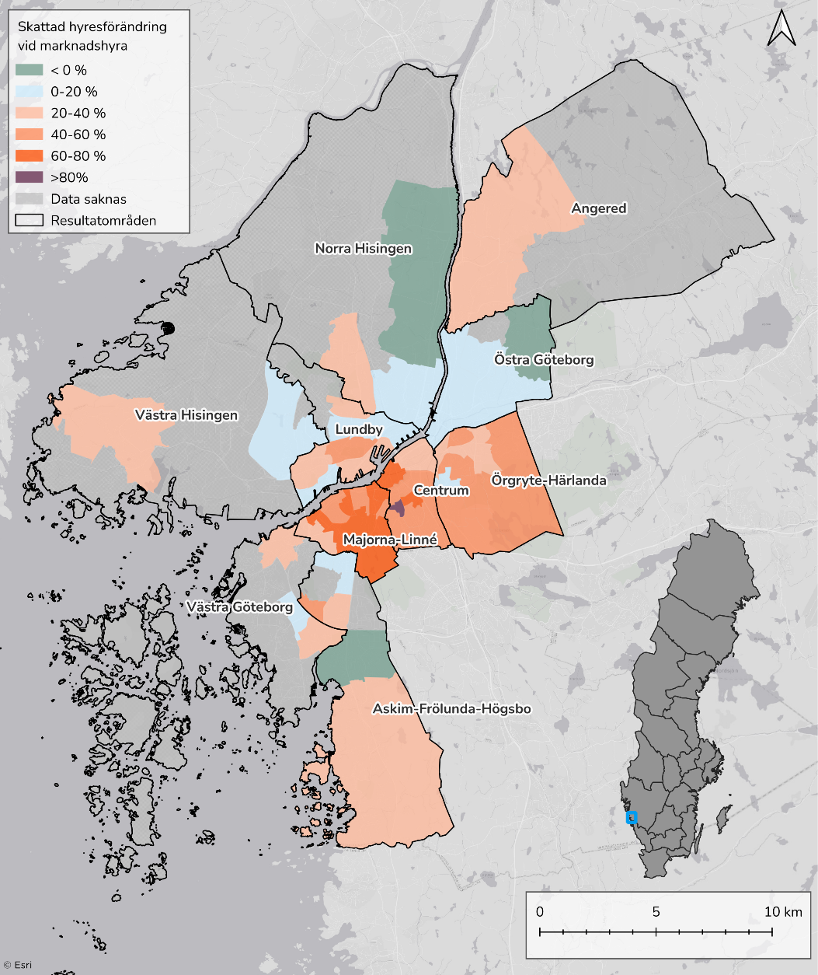 Karta över hyresförändringar per analysområde. Skapas i GIS.

 | Boendeutgiftsprocent - Dagens nivå | Boendeutgiftsprocent - Nivå vid marknadshyra
Majorna-Linné | 28% | 17%
Centrum | 26% | 15%
Örgryte-Härlanda | 21% | 10%
Askim-Frölunda-Högsbo | 27% | 10%
Genomsnitt | 24% | 8%
Lundby | 23% | 6%
Västra Göteborg | 24% | 6%
Norra Hisingen | 30% | 6%
Angered | 20% | 4%
Västra Hisingen | 22% | 2%
Östra Göteborg | 27% | 2%
 | Hyresförändring som andel av disponibel inkomst |  | Medel, vertikalt |  | Genomsnitt |  | Genomsnitt, horisontellt
339562 | 5% | 353892 | 0% | 353892 | 8% | 200000 | 8%
411933 | 4% | 353892 | 8% |  |  | 353892 | 8%
351424 | -1%
315685 | 4%
298683 | 4%
321292 | 11%
334618 | 13%
370226 | 7%
308411 | 7%
411049 | 8%
469004 | 9%
377361 | 11%
391628 | 9%
379340 | 13%
466822 | 13%
462639 | 6%
277045 | 18%
313858 | 21%
398941 | 18%
287727 | 12%
348731 | 7%
347043 | 25%
389421 | 17%
397227 | 8%
492314 | 16%
292786 | 18%
443653 | 18%
283188 | 19%
320873 | 17%
361293 | 13%
422552 | 19%
267802 | 7%
379746 | 17%
436367 | 0%
296150 | 7%
281629 | 16%
362348 | 7%
392804 | 3%
327228 | 4%
296092 | 12%
313095 | 5%
412881 | 7%
412074 | 4%
327253 | 8%
366084 | 3%
210471 | 0%
279512 | -1%
589750 | 4%
366595 | 3%
324682 | 7%
...

Andel av konsumtionsutrymme som går till hyra per resultatområde, dagens nivå och vid marknadshyror

 | Konsumtionsviktad boendeutgiftsprocent - Dagens nivå | Konsumtionsviktad boendeutgiftsprocent - Nivå vid marknadshyra
Majorna-Linné | 34% | 21%
Centrum | 30% | 18%
Örgryte-Härlanda | 27% | 13%
Askim-Frölunda-Högsbo | 34% | 12%
Genomsnitt | 32% | 11%
Lundby | 32% | 9%
Västra Göteborg | 34% | 9%
Norra Hisingen | 36% | 7%
Angered | 34% | 8%
Västra Hisingen | 32% | 3%
Östra Göteborg | 37% | 3%

Helsingborg - Nuläge
Hyra per kvadratmeter och år, nyproduktion (= byggår är 2014 eller senare) och samtliga (inkl. nyprod). | Hyra per kvadratmeter och år per resultatområde. OBS! Samtliga lägenheter. | Månadshyra och antal byggda 2:or per byggår.

 | Antal byggda 2:or | Hyresnivå efter byggår
-1919 | 16 | 6710
1920-1929 | 617 | 8520
1930-1939 | 1713 | 8183
1940-1949 | 1758 | 7850
1950-1959 | 1860 | 7455
1960-1969 | 1960 | 7847
1970-1979 | 2206 | 7461
1980-1989 | 1066 | 8127
1990-1999 | 315 | 8473
2000-2009 | 337 | 8751
2010-2019 | 1313 | 8978
2020-2025 | 134 | 8022
Nyproduktion | 2068
Hela beståndet | 1616
 | Genomsnitt | 90:e percentilen | 10:e percentilen
Berga-Stattena | 1802 | 2182 | 1313
Tågaborg | 1698 | 2087 | 1318
Centrum | 1690 | 2062 | 1352
Ramlösa | 1651 | 2040 | 1281
Ättekulla-Råå | 1632 | 1941 | 1329
Genomsnitt | 1616 | 2051 | 1207
Söder | 1610 | 2019 | 1209
Husensjö | 1536 | 1766 | 1266
Ödåkra-Laröd | 1513 | 1879 | 1191
Mörarp-Rydebäck | 1502 | 2082 | 1102
Dalhem | 1480 | 1938 | 1150

Korrelation mellan hyra och pris på bostadsrätter per analysområde, inkl. trendlinje. | Hyra/kvm och år och antal byggda lägenheter efter byggår | Bostadsbestånd

 | Antal byggda hyreslägenheter | Hyra/kvm och år efter byggår
-1919 | 108 | 1516
1920-1929 | 1584 | 1560
1930-1939 | 3779 | 1600
1940-1949 | 3009 | 1696
1950-1959 | 4251 | 1573
1960-1969 | 6621 | 1552
1970-1979 | 4613 | 1435
1980-1989 | 2357 | 1525
1990-1999 | 1154 | 1449
2000-2009 | 1047 | 1869
2010-2019 | 3221 | 2069
2020-2025 | 293 | 1785

 | Hyresrätter | Bostadsrätter
1990 | 28897 | 11132
1991 | 29230 | 11362
1992 | 29524 | 11654
1993 | 29703 | 11807
1994 | 29783 | 11859
1995 | 29992 | 11818
1996 | 30156 | 11824
1997 | 30200 | 11852
1998 | 30435 | 11969
1999 | 30695 | 12143
2000 | 30909 | 12264
2001 | 30994 | 12491
2002 | 31146 | 12641
2003 | 31263 | 12786
2004 | 31052 | 13289
2005 | 30315 | 14189
2006 | 29837 | 15161
2007 | 29412 | 15959
2008 | 29499 | 16355
2009 | 29437 | 16722
2010 | 29515 | 16800
2011 | 29479 | 16965
2012 | 29624 | 17153
2013 | 29825 | 17475
2014 | 30309 | 17703
2015 | 30867 | 17787
2016 | 31193 | 18128
2017 | 32485 | 18396
2018 | 33405 | 18557
2019 | 33627 | 19030
2020 | 33919 | 19244
2021 | 33953 | 19364
2022 | 34556 | 19624
2023 | 34826 | 20021
2024 | 34871 | 20253

 | Analysområde
43490 | 1728
37547 | 1684
34083 | 1683
28462 | 1573
31786 | 1787
15733
28902 | 2042
17288 | 1523
15662 | 1321
32034 | 1680
31725 | 1756
39912 | 1614
52839
16456 | 1717
18406 | 1621
14107 | 1538
19585 | 1509
20117 | 1463
16952 | 1564
13931 | 1530
22478 | 1628
26586 | 1864
14453 | 1443
21306 | 1593
34092 | 1831
19599 | 1575
34820 | 1630
20651 | 1415
16102 | 1313
13707 | 1240
28191 | 1769

Helsingborg - Resultat
Dagens hyresnivå och hyresnivå med marknadshyror, per kvadratmeter och år | Hyresförändring per resultatområde. Hyra per kvadratmeter och år. | Hyresförändring per resultatområde. Månadshyra, 2 rok 57 kvm

Dagens hyresnivå | 1574
Hyresnivå med marknadshyror | 1728
 | Dagens hyresnivå | Hyresnivå vid marknadshyror | Dagens hyresnivå
Tågaborg | 1689 | 2234 | 1689
Centrum | 1712 | 2093 | 1712
Mörarp-Rydebäck | 1302 | 1588 | 1302
Ödåkra-Laröd | 1454 | 1744 | 1454
Berga-Stattena | 1664 | 1897 | 1664
Miatorp | 1447 | 1612 | 1447
Genomsnitt | 1574 | 1728 | 1574
Dalhem | 1449 | 1582 | 1449
Ättekulla-Råå | 1647 | 1780 | 1647
Husensjö | 1525 | 1598 | 1525
Ramlösa | 1627 | 1613 | 0
Söder | 1575 | 1498 | 0

 | Dagens hyresnivå | Hyresnivå vid marknadshyror | Dagens hyresnivå
Tågaborg | 8047 | 10529 | 8047
Mörarp-Rydebäck | 6389 | 7817 | 6389
Ödåkra-Laröd | 6863 | 8309 | 6863
Centrum | 8182 | 9894 | 8182
Miatorp | 6903 | 7730 | 6903
Berga-Stattena | 8200 | 9140 | 8200
Genomsnitt | 7614 | 8298 | 7614
Dalhem | 7134 | 7762 | 7134
Husensjö | 7243 | 7798 | 7243
Ättekulla-Råå | 8082 | 8589 | 8082
Ramlösa | 7922 | 7755 | 0
Söder | 7477 | 7169 | 0

Hyresförändring per antal rum, månadshyra. | Hyra per kvadratmeter och år, dagens och marknadshyra, per antal kvadratmeter. Använder bins om 3m2. Startar på 20-22 m2 (inkluderar lgh mindre än 20m2)och går upp till 160+. | Korrelation mellan hyresförändring (månadshyra) och disponibel inkomst, per analysområde

 | Analysområden
471327 | 5507
452533 | 3620
392690 | 2257
314599 | 1684
356905 | 954
346607 | 1316
346379 | 646
340575 | 1429
445917 | 2117
347669 | 1413
454347 | 4153
314707 | -731
338717 | -601
289041 | 34
318162 | 1197
334809 | 1553
376934 | -175
372091 | -914
335887 | -4
366451 | 2292
309370 | 852
348477 | 678
422401 | 1462
424686 | -89
378347 | 1028
381040 | 778
353215 | 1437
451971 | 3001
365135
365135
200000
365135
 | Dagens nivå | Nivå med marknadshyror
20 | 2680 | 2181
22 | 2130 | 2460
24 | 2453 | 2123
26 | 1967 | 2061
28 | 2033 | 2151
30 | 1806 | 2063
32 | 1885 | 1882
34 | 1928 | 1935
36 | 1778 | 1836
38 | 1793 | 1835
40 | 1800 | 1884
42 | 1790 | 1819
44 | 1725 | 1846
46 | 1705 | 1803
48 | 1690 | 1766
50 | 1710 | 1794
52 | 1528 | 1750
54 | 1670 | 1776
56 | 1644 | 1789
58 | 1668 | 1767
60 | 1537 | 1676
62 | 1498 | 1644
64 | 1548 | 1692
66 | 1556 | 1664
68 | 1464 | 1670
70 | 1549 | 1762
72 | 1578 | 1690
74 | 1542 | 1737
76 | 1521 | 1714
78 | 1439 | 1623
80 | 1390 | 1556
82 | 1419 | 1630
84 | 1497 | 1608
86 | 1450 | 1641
88 | 1504 | 1665
90 | 1353 | 1573
92 | 1416 | 1590
94 | 1467 | 1637
96 | 1505 | 1613
98 | 1355 | 1620
100 | 1489 | 1804
102 | 1531 | 1650
104 | 1441 | 1783
106 | 1475 | 1738
108 | 1430 | 1670
110 | 1535 | 2053
112 | 1548 | 1952
114 | 1428 | 1891
116 | 1452 | 1958
118 | 1422 | 1661
...
 | Dagens nivå | Förändring vid marknadshyra
1 | 5,601 | 256
2 | 7,862 | 761
3 | 9,675 | 1,074
4 | 12,080 | 2,401

Andel av inkomst som går till hyra per resultatområde, dagens nivå och vid marknadshyror | Hyresförändring som andel av disponibel inkomst per analysområde, inkl genomsnitt | 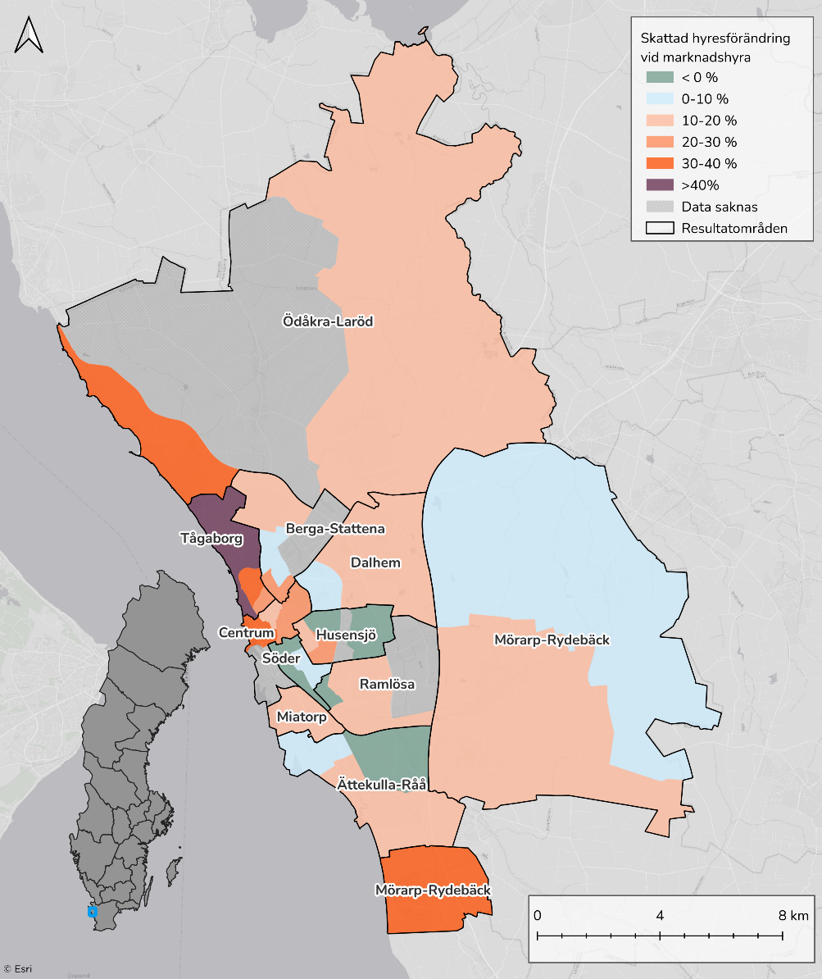 Karta över hyresförändringar per analysområde. Skapas i GIS.

 | Analysområden |  | Genomsnitt |  | Genomsnitt, horisontellt |  | Genomsnitt, vertikalt
471327 | 14% | 365135 | 3% | 200000 | 3% | 365135 | 3%
452533 | 10% |  |  | 365135 | 3% | 365135 | 0%
392690 | 7%
314599 | 6%
356905 | 3%
346607 | 5%
346379 | 2%
340575 | 5%
445917 | 6%
347669 | 5%
454347 | 11%
314707 | -3%
338717 | -2%
289041 | 0%
318162 | 5%
334809 | 6%
376934 | -1%
372091 | -3%
335887 | 0%
366451 | 8%
309370 | 3%
348477 | 2%
422401 | 4%
424686 | 0%
378347 | 3%
381040 | 2%
353215 | 5%
451971 | 8%

 | Boendeutgiftsprocent - Dagens nivå | Boendeutgiftsprocent - Nivå vid marknadshyra | Boendeutgiftsprocent - Dagens nivå
Tågaborg | 28% | 38% | 28%
Centrum | 28% | 35% | 28%
Mörarp-Rydebäck | 24% | 30% | 24%
Ödåkra-Laröd | 27% | 32% | 27%
Berga-Stattena | 30% | 34% | 30%
Miatorp | 29% | 32% | 29%
Genomsnitt | 28% | 32% | 28%
Dalhem | 29% | 32% | 29%
Ättekulla-Råå | 25% | 27% | 25%
Husensjö | 30% | 31% | 30%
Ramlösa | 30% | 30% | 30%
Söder | 32% | 30% | 0%

Andel av konsumtionsutrymme som går till hyra per resultatområde, dagens nivå och vid marknadshyror

 | Konsumtionsviktad boendeutgiftsprocent - Dagens nivå | Konsumtionsviktad boendeutgiftsprocent - Nivå vid marknadshyra | Konsumtionsviktad boendeutgiftsprocent - Dagens nivå
Tågaborg | 37% | 50% | 37%
Centrum | 37% | 47% | 37%
Mörarp-Rydebäck | 34% | 42% | 34%
Ödåkra-Laröd | 40% | 48% | 40%
Berga-Stattena | 40% | 46% | 40%
Miatorp | 37% | 42% | 37%
Genomsnitt | 39% | 43% | 39%
Dalhem | 44% | 49% | 44%
Ättekulla-Råå | 35% | 38% | 35%
Husensjö | 40% | 42% | 40%
Ramlösa | 42% | 42% | 42%
Söder | 43% | 41% | 0%

Linköping - Nuläge
Hyra per kvadratmeter och år, nyproduktion (= byggår är 2014 eller senare) och samtliga (inkl. nyprod). | Hyra per kvadratmeter och år per resultatområde. OBS! Samtliga lägenheter. | Månadshyra och antal byggda 2:or per byggår.

Nyproduktion | 2079
Hela beståndet | 1504
 | Antal byggda 2:or | Hyresnivå efter byggår
-1919 | 21 | 7737
1920-1929 | 462 | 7955
1930-1939 | 595 | 7258
1940-1949 | 1252 | 7168
1950-1959 | 1946 | 7165
1960-1969 | 1229 | 7104
1970-1979 | 1913 | 7035
1980-1989 | 582 | 7491
1990-1999 | 476 | 7898
2000-2009 | 123 | 7528
2010-2019 | 892 | 9651
2020-2025 | 260 | 9677

 | Genomsnitt | 10:e percentilen | 90:e percentilen
Sturefors | 1779 | 1274 | 2261
Centrum | 1600 | 1274 | 2076
Berga | 1542 | 1156 | 2056
Kallerstad-Tannefors | 1523 | 1229 | 1868
Genomsnitt | 1504 | 1150 | 1980
Lambohov | 1453 | 1135 | 1971
Malmslätt | 1430 | 1074 | 1773
Johannelund | 1416 | 1133 | 1732
Ljungsbro | 1386 | 1154 | 1720
Ryd-Skäggetorp | 1311 | 1069 | 1699
Ekholmen | 1295 | 1111 | 1515
Vikingstad | 1231 | 1040 | 1510

Korrelation mellan hyra och pris på bostadsrätter per analysområde, inkl. trendlinje. | Hyra/kvm och år och antal byggda lägenheter efter byggår | Bostadsbestånd

 | Hyresrätter | Bostadsrätter
1990 | 30798 | 10321
1991 | 31335 | 10696
1992 | 31992 | 11296
1993 | 32410 | 11400
1994 | 32925 | 11358
1995 | 33604 | 11302
1996 | 34195 | 11312
1997 | 34604 | 11295
1998 | 34946 | 11221
1999 | 35325 | 11205
2000 | 35623 | 11231
2001 | 35753 | 11306
2002 | 35968 | 11356
2003 | 36863 | 11480
2004 | 37156 | 11599
2005 | 37349 | 11791
2006 | 37572 | 12002
2007 | 37822 | 12313
2008 | 37996 | 12728
2009 | 38182 | 12878
2010 | 37668 | 13700
2011 | 37865 | 13818
2012 | 38141 | 13889
2013 | 38447 | 13971
2014 | 38800 | 14344
2015 | 39077 | 15084
2016 | 39302 | 15608
2017 | 40267 | 16706
2018 | 40593 | 17764
2019 | 41226 | 18304
2020 | 42195 | 18635
2021 | 42975 | 19100
2022 | 43289 | 19719
2023 | 43761 | 19888
2024 | 44636 | 19903
 | Antal byggda hyreslägenheter | Hyra/kvm och år efter byggår
-1919 | 68 | 1451
1920-1929 | 1229 | 1499
1930-1939 | 1472 | 1484
1940-1949 | 2712 | 1530
1950-1959 | 3807 | 1521
1960-1969 | 3766 | 1421
1970-1979 | 5717 | 1340
1980-1989 | 1804 | 1370
1990-1999 | 1271 | 1421
2000-2009 | 435 | 1593
2010-2019 | 2089 | 2007
2020-2025 | 626 | 2157

 | Analysområde
12251 | 1311
36183 | 1526
24746 | 1485
36129 | 1557
39596 | 1582
38876 | 1556
34723 | 1638
38973 | 1504
31829 | 1602
34225 | 2043
24533 | 1549
23771 | 1412
20278 | 1246
23545 | 1416
26012 | 1426
41271 | 2195
21879 | 1389
20763 | 1430
23916 | 1231
23511 | 1386
21999 | 1779

Linköping - Resultat
Dagens hyresnivå och hyresnivå med marknadshyror, per kvadratmeter och år | Hyresförändring per resultatområde. Hyra per kvadratmeter och år. | Hyresförändring per resultatområde. 2or 57 kvm

 | Dagens hyresnivå | Hyresnivå vid marknadshyror | Dagens hyresnivå
Lambohov | 1199 | 1620 | 1199
Centrum | 1521 | 2056 | 1521
Kallerstad-Tannefors | 1503 | 1962 | 1503
Vikingstad | 1227 | 1566 | 1227
Genomsnitt | 1445 | 1756 | 1445
Ljungsbro | 1382 | 1649 | 1382
Ekholmen | 1233 | 1468 | 1233
Malmslätt | 1439 | 1641 | 1439
Johannelund | 1415 | 1563 | 1415
Berga | 1480 | 1613 | 1480
Sturefors | 1377 | 1446 | 1377
Ryd-Skäggetorp | 1319 | 1214 | 0

Dagens hyresnivå | 1445
Hyresnivå med marknadshyror | 1756
 | Dagens hyresnivå | Hyresnivå vid marknadshyror | Dagens hyresnivå
Centrum | 7202 | 9679 | 7202
Lambohov | 5853 | 7768 | 5853
Kallerstad-Tannefors | 7261 | 9336 | 7261
Vikingstad | 5877 | 7475 | 5877
Genomsnitt | 6939 | 8455 | 6939
Ljungsbro | 6633 | 7926 | 6633
Malmslätt | 6735 | 7610 | 6735
Ekholmen | 6114 | 6892 | 6114
Johannelund | 6572 | 7260 | 6572
Berga | 7259 | 7699 | 7259
Sturefors | 6542 | 6867 | 6542
Ryd-Skäggetorp | 6286 | 5780 | 0

Hyresförändring per antal rum, månadshyra. | Hyra per kvadratmeter och år, dagens och marknadshyra, per antal kvadratmeter. Använder bins om 3m2. Startar på 20-22 m2 (inkluderar lgh mindre än 20m2)och går upp till 160+. | Korrelation mellan hyresförändring (månadshyra) och disponibel inkomst, per analysområde

 | Dagens nivå | Nivå med marknadshyror
20 | 1950 | 2874
22 | 1936 | 2501
24 | 1773 | 2429
26 | 1774 | 2274
28 | 1854 | 2380
30 | 1876 | 2248
32 | 1719 | 1999
34 | 1854 | 2161
36 | 1576 | 1918
38 | 1728 | 2043
40 | 1628 | 1921
42 | 1625 | 2027
44 | 1548 | 1863
46 | 1507 | 1681
48 | 1514 | 1939
50 | 1562 | 1938
52 | 1578 | 1954
54 | 1532 | 1841
56 | 1482 | 1878
58 | 1494 | 1797
60 | 1474 | 1754
62 | 1392 | 1783
64 | 1408 | 1682
66 | 1345 | 1754
68 | 1405 | 1489
70 | 1449 | 1876
72 | 1347 | 1723
74 | 1391 | 1741
76 | 1363 | 1688
78 | 1382 | 1589
80 | 1305 | 1447
82 | 1351 | 1543
84 | 1334 | 1794
86 | 1257 | 1588
88 | 1409 | 1824
90 | 1301 | 1332
92 | 1376 | 1627
94 | 1272 | 1578
96 | 1298 | 1757
98 | 1370 | 1779
100 | 1348 | 1845
102 | 1282 | 1796
104 | 1236 | 1455
106 | 1293 | 1612
108 | 1349 | 1879
110 | 1353 | 1849
112 | 1185 | 1560
114 | 1329 | 1756
116 | 1288 | 1893
118 | 1196 | 1777
...
 | Analysområden
306386.15 | -595.20507812
309629.25 | 2612.0522461
420630.25 | 652.49804688
311647.81818 | 2013.09375
382954.125 | 3331.2519531
375348.93333 | 3589.2773438
340848.1875 | 2879.6015625
309603.25 | 3167.2509766
359613 | 2396.4423828
413636.83333 | 629.95410156
305057.45 | 785.59960938
313552.375
246144.5
392601.31818 | 2805.6289062
285805.3125 | 1246.9140625
270782.8125 | 1164.2045898
342629.8125 | 2414.1889648
277594.2 | 705.68212891
289250 | 2096.5952148
309943.1875 | 1490.4487305
315846.5 | 391.61279297
 | Dagens nivå | Förändring vid marknadshyra
1 | 5144 | 939
2 | 7274 | 1565
3 | 8894 | 1901
4 | 11043 | 2877

Andel av inkomst som går till hyra per resultatområde, dagens nivå och vid marknadshyror | Hyresförändring som andel av disponibel inkomst per analysområde, inkl genomsnitt | 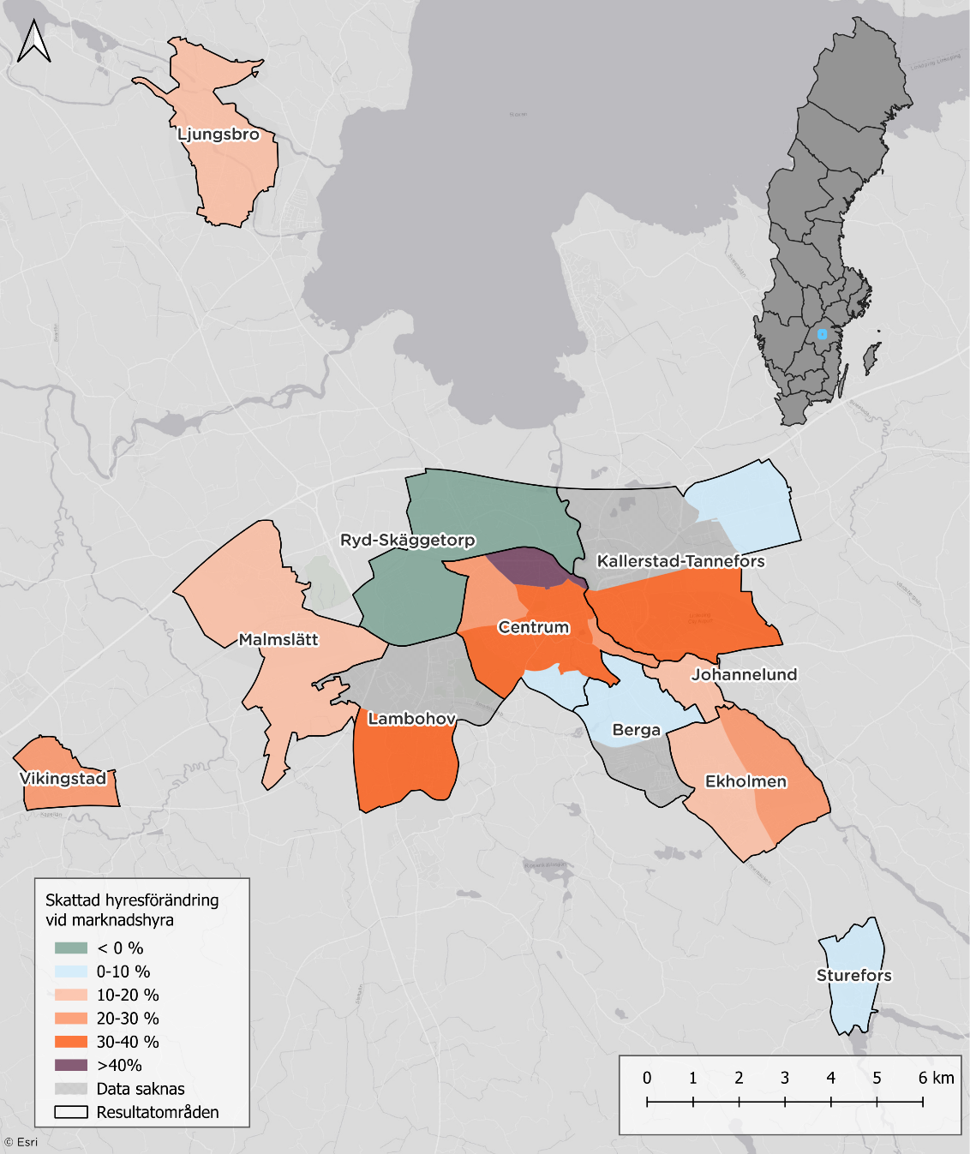 Karta över hyresförändringar per analysområde. Skapas i GIS.

 | Boendeutgiftsprocent - Dagens nivå1 | Boendeutgiftsprocent - Nivå vid marknadshyra | Boendeutgiftsprocent - Dagens nivå
Lambohov | 26% | 35% | 26%
Centrum | 28% | 38% | 28%
Kallerstad-Tannefors | 29% | 38% | 29%
Vikingstad | 30% | 39% | 30%
Genomsnitt | 27% | 34% | 27%
Ekholmen | 29% | 35% | 29%
Ljungsbro | 28% | 34% | 28%
Malmslätt | 32% | 37% | 32%
Berga | 32% | 35% | 32%
Johannelund | 30% | 33% | 30%
Sturefors | 28% | 30% | 28%
Ryd-Skäggetorp | 31% | 28% | 0%

 | Analysområden |  | Genomsnitt |  | Genomsnitt, horisontell |  | Genomsnitt, vertikal
306386.15 | -2% | 348174.42439 | 6% | 348,174 | 6% | 348174.42439 | 0%
309629.25 | 10% |  |  | 200,000 | 6% | 348174.42439 | 6%
420630.25 | 2%
311647.81818 | 8%
382954.125 | 10%
375348.93333 | 11%
340848.1875 | 10%
309603.25 | 12%
359613 | 8%
413636.83333 | 2%
305057.45 | 3%
313552.375
246144.5
392601.31818 | 9%
285805.3125 | 5%
270782.8125 | 5%
342629.8125 | 8%
277594.2 | 3%
289250 | 9%
309943.1875 | 6%
315846.5 | 1%

Andel av konsumtionsutrymme som går till hyra per resultatområde, dagens nivå och vid marknadshyror

 | Konsumtionsviktad boendeutgiftsprocent - Dagens nivå1 | Konsumtionsviktad boendeutgiftsprocent - Nivå vid marknadshyra | Konsumtionsviktad boendeutgiftsprocent - Dagens nivå
Lambohov | 38% | 52% | 38%
Centrum | 35% | 47% | 35%
Kallerstad-Tannefors | 35% | 46% | 35%
Vikingstad | 35% | 45% | 35%
Genomsnitt | 36% | 44% | 36%
Ekholmen | 37% | 45% | 37%
Ljungsbro | 34% | 41% | 34%
Malmslätt | 35% | 41% | 35%
Berga | 40% | 44% | 40%
Johannelund | 35% | 38% | 35%
Sturefors | 37% | 39% | 37%
Ryd-Skäggetorp | 44% | 41% | 0%

Luleå - Nuläge
Hyra per kvadratmeter och år, nyproduktion (= byggår är 2014 eller senare) och samtliga (inkl. nyprod). | Hyra per kvadratmeter och år per resultatområde. OBS! Samtliga lägenheter. | Månadshyra och antal byggda 2or per byggår.

 | Antal byggda 2:or | Hyresnivå efter byggår
-1919 | 21 | 7563
1920-1929 | 102 | 8058
1930-1939 | 24 | 8040
1940-1949 | 420 | 6799
1950-1959 | 744 | 6126
1960-1969 | 795 | 7244
1970-1979 | 1012 | 6651
1980-1989 | 128 | 7519
1990-1999 | 524 | 7022
2000-2009 | 50 | 7336
2010-2019 | 354 | 8895
2020-2025 | 127 | 10704

Nyproduktion | 2260
Hela beståndet | 1507
 | Genomsnitt | 10:e percentilen | 90:e percentilen
Bergviken-Rutvik | 1780 | 1215 | 2283
Björkskatan-Bensbyn | 1705 | 1158 | 2607
Centrum | 1619 | 1218 | 2123
Genomsnitt | 1507 | 1061 | 2151
Mjölkudden | 1424 | 1162 | 1845
Gamlestaden | 1387 | 999 | 1890
Bergnäset-Kallax | 1332 | 1116 | 2154
Malmudden-Kronan | 1272 | 1033 | 1742

Korrelation mellan hyra och pris på bostadsrätter per analysområde, inkl. trendlinje. | Hyra/kvm och år och antal byggda lägenheter efter byggår | Bostadsbestånd

 | Hyresrätter | Bostadsrätter
1990 | 14480 | 5399
1991 | 14908 | 5441
1992 | 15304 | 5624
1993 | 15732 | 5890
1994 | 15866 | 5891
1995 | 16005 | 5892
1996 | 16148 | 5898
1997 | 16446 | 5911
1998 | 16495 | 5922
1999 | 16528 | 5916
2000 | 16904 | 5930
2001 | 16929 | 5933
2002 | 17041 | 5933
2003 | 17084 | 5952
2004 | 17149 | 5956
2005 | 16802 | 6393
2006 | 16794 | 6702
2007 | 17006 | 6895
2008 | 17164 | 6898
2009 | 17152 | 6906
2010 | 17132 | 6929
2011 | 17126 | 6942
2012 | 17301 | 6994
2013 | 16796 | 7513
2014 | 16975 | 7663
2015 | 17049 | 7727
2016 | 17017 | 8208
2017 | 17274 | 8349
2018 | 17587 | 8514
2019 | 17905 | 8710
2020 | 18055 | 8799
2021 | 18522 | 8945
2022 | 18818 | 8992
2023 | 19273 | 9014
2024 | 19302 | 9021

 | Antal byggda hyreslägenheter | Hyra/kvm och år efter byggår
-1919 | 45 | 1812
1920-1929 | 284 | 1795
1930-1939 | 57 | 1544
1940-1949 | 965 | 1385
1950-1959 | 1689 | 1297
1960-1969 | 3170 | 1342
1970-1979 | 3209 | 1260
1980-1989 | 891 | 1746
1990-1999 | 1211 | 1577
2000-2009 | 560 | 2100
2010-2019 | 1050 | 2298
2020-2025 | 303 | 2260
 | Analysområde
30831 | 1689
31027 | 1590
35715 | 1664
26896 | 1440
39523
41018 | 1478
27396 | 1643
29446 | 1446
24989 | 1332
23224 | 1424
22395 | 1387
25872 | 1871
18894 | 1689
21875 | 1705
20076 | 1432
19087 | 1180
23403 | 1472

Luleå - Resultat
Dagens hyresnivå och hyresnivå med marknadshyror, per kvadratmeter och år | Hyresförändring per resultatområde. Hyra per kvadratmeter och år. | Hyresförändring per resultatområde. Månadshyra, 2rok, 57kvm

 | Hyresnivå vid marknadshyror | Dagens hyresnivå
Bergnäset-Kallax | 1575 | 1153
Malmudden-Kronan | 1552 | 1180
Genomsnitt | 1726 | 1461
Centrum | 1936 | 1653
Gamlestaden | 1587 | 1390
Mjölkudden | 1535 | 1370
Björkskatan-Bensbyn | 1941 | 1744
Bergviken-Rutvik | 1853 | 1793
 | Dagens hyresnivå | Förändring vid marknadshyra
Bergnäset-Kallax | 5629 | 1670
Malmudden-Kronan | 5837 | 1693
Genomsnitt | 6712 | 1246
Centrum | 8190 | 1155
Bergviken-Rutvik | 6948 | 957
Björkskatan-Bensbyn | 7199 | 946
Gamlestaden | 6852 | 785
Mjölkudden | 6663 | 754

Dagens hyresnivå | 1461
Hyresnivå med marknadshyror | 1726

Hyresförändring per antal rum, månadshyra. | Hyra per kvadratmeter och år, dagens och marknadshyra, per antal kvadratmeter. Använder bins om 3m2. Startar på 20-22 m2 (inkluderar lgh mindre än 20m2)och går upp till 160+. | Korrelation mellan hyresförändring (månadshyra) och disponibel inkomst, per analysområde

 | Analysområden
341328 | 810
374987 | 1777
414530 | 1781
262461 | 2740
271758 | 3651
387402 | 684
277971 | 3465
309320 | 2308
339636 | 962
285050 | 671
229091 | 617
253693 | 984
349841 | 2020
308100 | 2088
289613 | 1682
313312 | 1071
 | Dagens nivå | Förändring vid marknadshyra
1 | 4543 | 620
2 | 6811 | 1311
3 | 8254 | 1907
4 | 10192 | 2447

 | Dagens nivå | Nivå med marknadshyror
20 | 1795 | 2340
22 | 2482 | 2258
24 | 2167 | 2200
26 | 1664 | 2099
28 | 2001 | 2040
30 | 1605 | 2068
32 | 1779 | 2009
34 | 1858 | 2115
36 | 1614 | 1886
38 | 1710 | 1911
40 | 1726 | 1807
42 | 1412 | 1731
44 | 1527 | 1813
46 | 1447 | 1705
48 | 1437 | 1737
50 | 1502 | 1719
52 | 1513 | 1723
54 | 1335 | 1681
56 | 1317 | 1642
58 | 1354 | 1709
60 | 1382 | 1668
62 | 1423 | 1645
64 | 1258 | 1586
66 | 1323 | 1599
68 | 1224 | 1564
70 | 1384 | 1625
72 | 1263 | 1587
74 | 1320 | 1686
76 | 1324 | 1586
78 | 1208 | 1574
80 | 1128 | 1471
82 | 1372 | 1578
84 | 1293 | 1504
86 | 1327 | 1472
88 | 1194 | 1460
90 | 1271 | 1499
92 | 1187 | 1581
94 | 1090 | 1461
96 | 1523 | 1653
98 | 1311 | 1519
100 | 1206 | 1642
102 | 1303 | 1542
104 | 1245 | 1443
106 | 1368 | 1479
108 | 1365 | 1549
110 | 1134 | 1391
112 | 1279 | 1519
114 | 1152 | 1511
116 | 1292 | 1533
118 | 1100 | 1455
...

Andel av inkomst som går till hyra per resultatområde, dagens nivå och vid marknadshyror | Hyresförändring som andel av disponibel inkomst per analysområde, inkl genomsnitt | 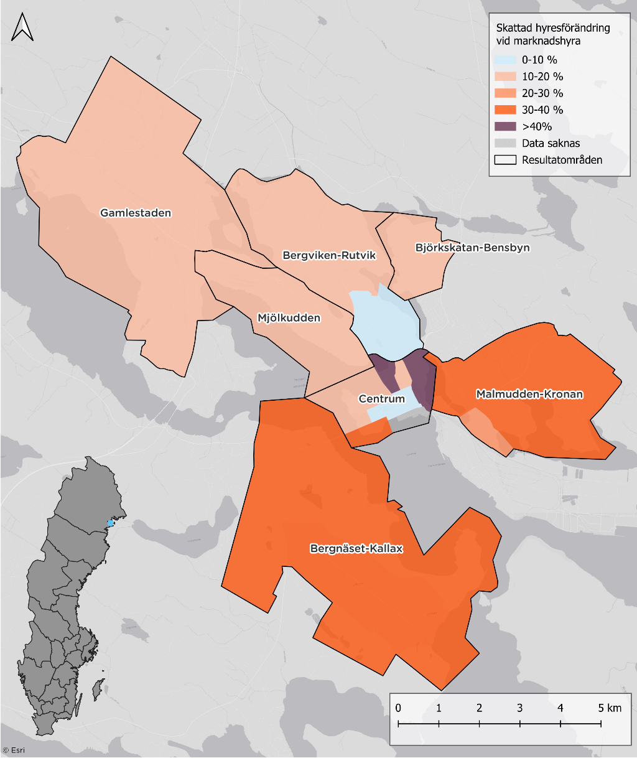 Karta över hyresförändringar per analysområde. Skapas i GIS.

 | Analysområden |  | Genomsnitt |  | Genomsnitt, horisontell |  | Genomsnitt, vertikal
341328 | 3% | 311773 | 5% | 311773 | 5% | 311773 | 0%
374987 | 6% |  |  | 200000 | 5% | 311773 | 5%
414530 | 5%
262461 | 13%
271758 | 16%
387402 | 2%
277971 | 15%
309320 | 9%
339636 | 3%
285050 | 3%
229091 | 3%
253693 | 5%
349841 | 7%
308100 | 8%
289613 | 7%
313312 | 4%
 | Boendeutgiftsprocent - Dagens nivå | Boendeutgiftsprocent - Nivå vid marknadshyra
Bergnäset-Kallax | 26% | 9%
Malmudden-Kronan | 24% | 8%
Centrum | 33% | 6%
Genomsnitt | 27% | 5%
Björkskatan-Bensbyn | 28% | 5%
Gamlestaden | 27% | 4%
Mjölkudden | 30% | 3%
Bergviken-Rutvik | 33% | 3%

Andel av konsumtionsutrymme som går till hyra per resultatområde, dagens nivå och vid marknadshyror

 | Konsumtionsviktad boendeutgiftsprocent - Dagens nivå | Konsumtionsviktad boendeutgiftsprocent - Nivå vid marknadshyra
Bergnäset-Kallax | 33% | 11%
Malmudden-Kronan | 30% | 9%
Centrum | 37% | 7%
Genomsnitt | 31% | 6%
Björkskatan-Bensbyn | 31% | 5%
Gamlestaden | 34% | 5%
Mjölkudden | 41% | 5%
Bergviken-Rutvik | 38% | 4%

Malmö - Nuläge
Hyra per kvadratmeter och år, nyproduktion (= byggår är 2014 eller senare) och samtliga (inkl. nyprod). | Hyra per kvadratmeter och år per resultatområde. OBS! Samtliga lägenheter. | Månadshyra och antal byggda lägenheter per byggår.

 | Genomsnitt | 10:e percentilen | 90:e percentilen
Oxie | 2182 | 1553 | 2689
Limhamn | 2052 | 1569 | 2514
Bunkeflo | 1943 | 1754 | 2144
Centrum | 1864 | 1413 | 2405
Hyllie | 1857 | 1329 | 2497
Lindeborg/Borgmästargården | 1775 | 1327 | 2237
Kirsebergsstaden/ Värnhem | 1770 | 1387 | 2208
Genomsnitt | 1769 | 1365 | 2272
Ribersborg/Bellevue | 1761 | 1413 | 2171
Lorensborg | 1746 | 1439 | 2207
Husie | 1676 | 1278 | 2098
Lindängen/Almvik | 1645 | 1346 | 2000
Nydala/Almhög | 1621 | 1355 | 1918
Södra innerstaden | 1609 | 1307 | 1992

Nyproduktion | 2222
Hela beståndet | 1769
 | Antal byggda 2:or | Hyresnivå efter byggår
 | 96 | 8284
 | 1091 | 8282
 | 2159 | 8130
 | 1516 | 8024
 | 3903 | 7950
 | 3040 | 7906
 | 3086 | 8269
 | 1116 | 9143
 | 449 | 10112
 | 944 | 9823
 | 2804 | 9889
 | 1038 | 9738

Korrelation mellan hyra och pris på bostadsrätter per analysområde, inkl. trendlinje. | Hyra/kvm och år och antal byggda lägenheter efter byggår | Bostadsbestånd

 | Antal byggda hyreslägenheter | Hyra/kvm och år efter byggår
-1919 | 351 | 1593
1920-1929 | 3145 | 1637
1930-1939 | 5497 | 1628
1940-1949 | 3429 | 1722
1950-1959 | 9071 | 1715
1960-1969 | 8950 | 1623
1970-1979 | 9377 | 1651
1980-1989 | 2926 | 1612
1990-1999 | 1119 | 1945
2000-2009 | 2403 | 1964
2010-2019 | 6610 | 2203
2020-2025 | 2772 | 2212
 | Analysområde
53045 | 2254
53179 | 1841
50268 | 2053
48685 | 1763
44015 | 1709
36356 | 1751
41029 | 1754
58061 | 1668
37127 | 1758
50101 | 1749
60783 | 1629
41699 | 1613
44383 | 1636
37475 | 1622
28062 | 1606
22510 | 1568
30912 | 1623
25383 | 1569
18966 | 1858
41622 | 1805
40492 | 1765
31772 | 1698
35529 | 1902
42619 | 1627
26252 | 1522
15515
27002
22072 | 1762
24533 | 1626
18538 | 1724
36540 | 1869
32823 | 1730
43652 | 2313
38091 | 2231
45944 | 2131
29902 | 1811
34684 | 1806
25758 | 1938
34364 | 2210
27865 | 1743
32374 | 2063
23847 | 1597
15844 | 1442
16413 | 1469
39651 | 2265
24355 | 1364
15039 | 1757
19649 | 1665
18518 | 1568
17392 | 1615
...
 | Hyresrätter | Bostadsrätter
1990 | 66281 | 44700
1991 | 66793 | 45009
1992 | 67447 | 45369
1993 | 68183 | 45678
1994 | 68589 | 45914
1995 | 68848 | 45921
1996 | 69283 | 46243
1997 | 69463 | 46464
1998 | 69967 | 46427
1999 | 70442 | 46552
2000 | 70542 | 46787
2001 | 71127 | 47063
2002 | 71282 | 47979
2003 | 71076 | 48474
2004 | 70613 | 50057
2005 | 70229 | 51629
2006 | 70520 | 53056
2007 | 69917 | 55448
2008 | 69506 | 56831
2009 | 69350 | 57745
2010 | 68935 | 58843
2011 | 69023 | 59560
2012 | 69571 | 60064
2013 | 69973 | 60505
2014 | 70602 | 60957
2015 | 71266 | 61855
2016 | 72943 | 62359
2017 | 74487 | 63273
2018 | 76245 | 64870
2019 | 77672 | 66213
2020 | 79630 | 67538
2021 | 81094 | 69121
2022 | 82893 | 70467
2023 | 85010 | 71687
2024 | 85731 | 72766

Malmö - Resultat
Dagens hyresnivå och hyresnivå med marknadshyror, per kvadratmeter och år | Hyresförändring per resultatområde. Hyra per kvadratmeter och år. | Hyresförändring per resultatområde. Månadshyra 2rok. 57 kvm

 | Dagens hyresnivå | Hyresnivå vid marknadshyror | Dagens hyresnivå
Ribersborg/Bellevue | 8383 | 10464 | 8383
Centrum | 8994 | 11028 | 8994
Södra innerstaden | 7530 | 8963 | 7530
Genomsnitt | 8086 | 8764 | 8086
Kirsebergsstaden/ Värnhem | 7801 | 8361 | 7801
Limhamn | 8634 | 9070 | 8634
Lorensborg | 8339 | 8390 | 8339
Bunkeflo | 8957 | 8707 | 0
Lindeborg/Borgmästargården | 8597 | 8346 | 0
Hyllie | 7038 | 6639 | 0
Husie | 8117 | 7349 | 0
Oxie | 7459 | 6679 | 0
Nydala/Almhög | 7745 | 6558 | 0
Lindängen/Almvik | 7866 | 6522 | 0

Dagens hyresnivå | 1692
Hyresnivå med marknadshyror | 1877
 | Dagens hyresnivå | Hyresnivå vid marknadshyror | Dagens hyresnivå
Centrum | 1797 | 2343 | 1797
Ribersborg/Bellevue | 1759 | 2258 | 1759
Södra innerstaden | 1607 | 1927 | 1607
Genomsnitt | 1692 | 1877 | 1692
Kirsebergsstaden/ Värnhem | 1703 | 1857 | 1703
Limhamn | 1788 | 1927 | 1788
Lorensborg | 1746 | 1776 | 1746
Lindeborg/Borgmästargården | 1775 | 1779 | 1775
Bunkeflo | 1877 | 1851 | 0
Hyllie | 1467 | 1389 | 0
Husie | 1676 | 1536 | 0
Oxie | 1568 | 1423 | 0
Lindängen/Almvik | 1620 | 1381 | 0
Nydala/Almhög | 1621 | 1378 | 0

Hyresförändring per antal rum, månadshyra. | Hyra per kvadratmeter och år, dagens och marknadshyra, per antal kvadratmeter. Använder bins om 3m2. Startar på 20-22 m2 (inkluderar lgh mindre än 20m2)och går upp till 160+. | Korrelation mellan hyresförändring (månadshyra) och disponibel inkomst, per analysområde

 | Analysområden
346234 | 1788
433265 | 4488
339749 | 4288
334899 | 7463
315112 | 3304
308399 | 3080
311418 | 1983
265025 | 1369
254980 | 1310
222755 | -713
243979 | 388
224807 | -388
190426 | -51
211180 | -686
211248 | -480
215057 | -828
234518 | -39
260455 | 1126
263861 | 446
315513 | 717
275509 | 1012
318824 | 3963
290997 | 3460
296948 | 2612
339315 | 6963
243839 | 575
354972 | 3255
255364 | 1879
265148 | 3518
226508 | -293
264785 | 3096
298221 | 3717
253794 | 2437
245133 | 492
200111 | 116
236658 | 1334
210788 | 951
190560 | -919
221064 | 1131
195644 | -736
217916 | -1244
202199 | -1416
197077 | -1162
238424 | -127
243387 | 327
223719 | 1479
226842 | -1244
164604 | -646
208859 | -222

 | Dagens nivå | Förändring vid marknadshyra
 | 5785 | 86
 | 8356 | 745
 | 10296 | 1507
 | 13417 | 4248
 | Dagens nivå | Nivå med marknadshyror
20 | 2399 | 2357
22 | 2295 | 2278
24 | 2279 | 2198
26 | 2211 | 2209
28 | 2119 | 2144
30 | 2095 | 2129
32 | 2044 | 2089
34 | 2045 | 1961
36 | 1937 | 2000
38 | 1910 | 1920
40 | 1887 | 1985
42 | 1873 | 1956
44 | 1842 | 1919
46 | 1809 | 1977
48 | 1828 | 1939
50 | 1784 | 1955
52 | 1784 | 1920
54 | 1755 | 1790
56 | 1671 | 1758
58 | 1656 | 1761
60 | 1660 | 1769
62 | 1648 | 1823
64 | 1673 | 1863
66 | 1609 | 1832
68 | 1632 | 1750
70 | 1655 | 1810
72 | 1565 | 1698
74 | 1546 | 1700
76 | 1570 | 1705
78 | 1570 | 1901
80 | 1580 | 1935
82 | 1616 | 1908
84 | 1562 | 1862
86 | 1555 | 1756
88 | 1542 | 1903
90 | 1546 | 1879
92 | 1545 | 1831
94 | 1531 | 1904
96 | 1546 | 1984
98 | 1537 | 1879
100 | 1496 | 1882
102 | 1455 | 1856
104 | 1496 | 2039
106 | 1520 | 2102
108 | 1474 | 2002
110 | 1543 | 2116
112 | 1542 | 2201
114 | 1536 | 2133
116 | 1439 | 2050
118 | 1473 | 2137
...

Andel av inkomst som går till hyra per resultatområde, dagens nivå och vid marknadshyror | Hyresförändring som andel av disponibel inkomst per analysområde, inkl genomsnitt | 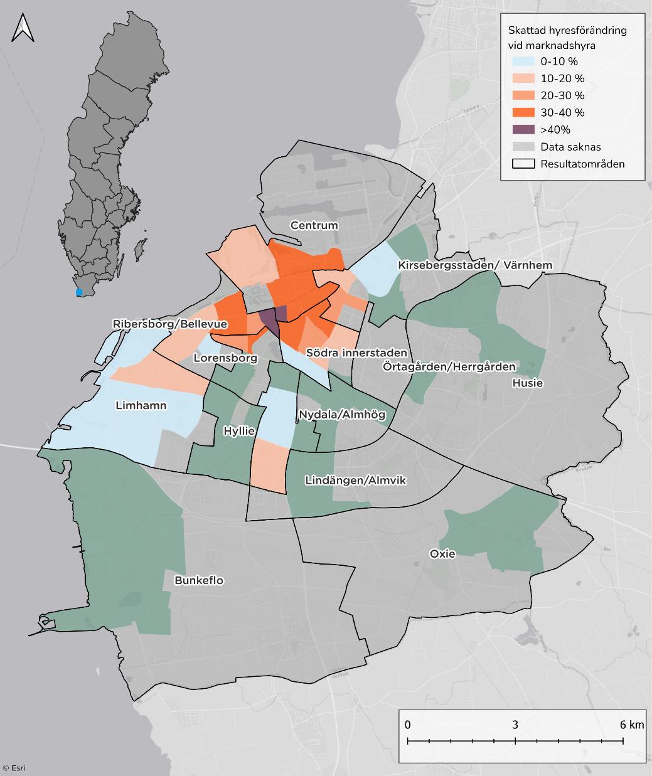 Karta över hyresförändringar per analysområde. Skapas i GIS.
 | Boendeutgiftsprocent - Dagens nivå | Förändring vid marknadshyra | Dagens nivå
Centrum | 29% | 39% | 29%
Ribersborg/Bellevue | 30% | 40% | 30%
Södra innerstaden | 29% | 36% | 29%
Genomsnitt | 31% | 35% | 31%
Kirsebergsstaden/ Värnhem | 30% | 33% | 30%
Limhamn | 32% | 35% | 32%
Lorensborg | 32% | 34% | 32%
Lindeborg/Borgmästargården | 34% | 35% | 34%
Bunkeflo | 39% | 39% | 39%
Hyllie | 31% | 29% | 0%
Husie | 36% | 34% | 0%
Oxie | 33% | 30% | 0%
Nydala/Almhög | 35% | 30% | 0%
Lindängen/Almvik | 38% | 33% | 0%

 | Analysområden |  | Genomsnitt |  | Genomsnitt, horisontellt |  | Genomsnitt, vertikalt
457658 | 5% | 359433 | 4% | 359433 | 4% | 359433 | 0%
513487 | 10% |  |  | 150000 | 4% | 359433 | 4%
485712 | 11%
480840 | 19%
428587 | 9%
416113 | 9%
419597 | 6%
360994 | 5%
348893 | 5%
337844 | -3%
312573 | 1%
291748 | -2%
224089 | 0%
271321 | -3%
276987 | -2%
288735 | -3%
342685 | 0%
333667 | 4%
356319 | 2%
470873 | 2%
371667 | 3%
432419 | 11%
367218 | 11%
399635 | 8%
480412 | 17%
297306 | 2%
493408 | 8%
337102 | 7%
411911 | 10%
306795 | -1%
353111 | 11%
436199 | 10%
349976 | 8%
299501 | 2%
305208 | 0%
325756 | 5%
278888 | 4%
229785 | -5%
294293 | 5%
264414 | -3%
294413 | -5%
309230 | -5%
278045 | -5%
275047 | -1%
336137 | 1%
282374 | 6%
292954 | -5%
279432 | -3%
323016 | -1%

Andel av konsumtionsutrymme som går till hyra per resultatområde, dagens nivå och vid marknadshyror

 | Konsumtionsviktad boendeutgiftsprocent - Dagens nivå1 | Konsumtionsviktad boendeutgiftsprocent - Nivå vid marknadshyra | Konsumtionsviktad boendeutgiftsprocent - Dagens nivå
Centrum | 40% | 54% | 40%
Ribersborg/Bellevue | 40% | 54% | 40%
Södra innerstaden | 40% | 50% | 40%
Genomsnitt | 42% | 48% | 42%
Kirsebergsstaden/ Värnhem | 39% | 43% | 39%
Limhamn | 44% | 48% | 44%
Lorensborg | 45% | 47% | 45%
Lindeborg/Borgmästargården | 43% | 45% | 43%
Bunkeflo | 53% | 53% | 53%
Hyllie | 47% | 45% | 0%
Husie | 50% | 47% | 0%
Oxie | 49% | 45% | 0%
Nydala/Almhög | 50% | 43% | 0%
Lindängen/Almvik | 54% | 47% | 0%

Stockholm - Resultat
Dagens hyresnivå och hyresnivå med marknadshyror, per kvadratmeter och år | Hyresförändring per resultatområde. Hyra per kvadratmeter och år. | Hyresförändring per resultatområde. Månadshyra, 2or, 57kvm.

 | Dagens hyresnivå | Hyresnivå vid marknadshyror | Dagens hyresnivå
Norra innerstaden | 1980 | 3523 | 1980
Södermalm | 2000 | 3227 | 2000
Kungsholmen | 2126 | 3105 | 2126
Skarpnäck | 1568 | 2290 | 1568
Genomsnitt | 1769 | 2452 | 1769
Hägersten-Älvsjö | 1761 | 2433 | 1761
Bromma | 1841 | 2317 | 1841
Farsta | 1554 | 1953 | 1554
Enskede-Årsta-Vantör | 1712 | 2013 | 1712
Hässelby-Vällingby | 1562 | 1759 | 1562
Skärholmen | 1438 | 1600 | 1438
Skärholmen | 1284 | 1338 | 1284
Järva | 1549 | 1531 | 0

 | Dagens hyresnivå | Hyresnivå vid marknadshyror | Dagens hyresnivå
Norra innerstaden | 9146 | 16118 | 9146
Södermalm | 9204 | 14909 | 9204
Kungsholmen | 9642 | 14288 | 9642
Skarpnäck | 7715 | 10891 | 7715
Hägersten-Älvsjö | 8315 | 11432 | 8315
Genomsnitt | 8270 | 11353 | 8270
Bromma | 8434 | 11039 | 8434
Farsta | 7400 | 9458 | 7400
Enskede-Årsta-Vantör | 8178 | 9768 | 8178
Hässelby-Vällingby | 7341 | 8207 | 7341
Skärholmen | 7098 | 7707 | 7098
Järva | 7490 | 7371 | 0

Dagens hyresnivå | 1769
Hyresnivå med marknadshyror | 2452

Hyresförändring per antal rum, månadshyra. | Hyra per kvadratmeter och år, dagens och marknadshyra, per antal kvadratmeter. Använder bins om 3m2. Startar på 20-22 m2 (inkluderar lgh mindre än 20m2)och går upp till 160+. | Korrelation mellan hyresförändring (månadshyra) och disponibel inkomst, per analysområde

 | Analysområden
454364 | 9022
571395 | 8904
504734 | 9520
613193 | 4862
371868 | 5898
406395 | 5405
539335 | 2577
478027 | 6790
425361 | 4748
530958 | 1799
408888 | 5331
401805 | 3182
435308 | 1271
405257 | 3286
314666 | 692
375926 | 2855
336836 | 3235
344013 | 1333
400781 | 1416
374389 | 1329
393251 | 507
402793 | 2181
391774 | -786
440830 | -168
348408 | 2780
418450 | 1056
305896 | 1810
360119 | 1954
496812 | -1177
392455 | 1373
322890 | 3404
466955 | 3017
401222 | 2852
427659 | 1213
421223 | 1720
490796 | 1240
280867 | 345
372239 | 3376
270480 | 1512
428559 | 3027
505219 | 2445
385575 | 3024
397142 | 3207
545190 | 6444
351814 | 4199
539255 | 6055
505047 | 5642
436637 | 3377
359116 | 2203
337246 | 1393
...

 | Dagens nivå | Förändring vid marknadshyra
 | 6169 | 2050
 | 8188 | 3090
 | 10032 | 4027
 | 13503 | 9020
 | Dagens nivå | Nivå med marknadshyror
20 | 2928 | 3604
22 | 2590 | 3401
24 | 2462 | 3254
26 | 2302 | 2943
28 | 2227 | 2986
30 | 2259 | 2883
32 | 2207 | 2811
34 | 2209 | 2907
36 | 2130 | 2872
38 | 2078 | 2844
40 | 1955 | 2713
42 | 1956 | 2673
44 | 1925 | 2599
46 | 1909 | 2561
48 | 1858 | 2596
50 | 1853 | 2509
52 | 1799 | 2369
54 | 1729 | 2371
56 | 1664 | 2287
58 | 1651 | 2208
60 | 1650 | 2240
62 | 1694 | 2340
64 | 1638 | 2233
66 | 1574 | 2116
68 | 1618 | 2226
70 | 1622 | 2226
72 | 1641 | 2283
74 | 1554 | 2173
76 | 1586 | 2096
78 | 1540 | 2212
80 | 1508 | 2066
82 | 1583 | 2048
84 | 1522 | 2101
86 | 1557 | 2372
88 | 1513 | 2047
90 | 1554 | 2370
92 | 1572 | 2244
94 | 1570 | 2257
96 | 1633 | 2385
98 | 1643 | 2436
100 | 1535 | 2314
102 | 1560 | 2513
104 | 1568 | 2582
106 | 1593 | 2591
108 | 1500 | 2347
110 | 1559 | 2762
112 | 1578 | 2756
114 | 1508 | 2784
116 | 1482 | 2562
118 | 1540 | 2567
...

Andel av inkomst som går till hyra per resultatområde, dagens nivå och vid marknadshyror | Hyresförändring som andel av disponibel inkomst per analysområde, inkl genomsnitt | 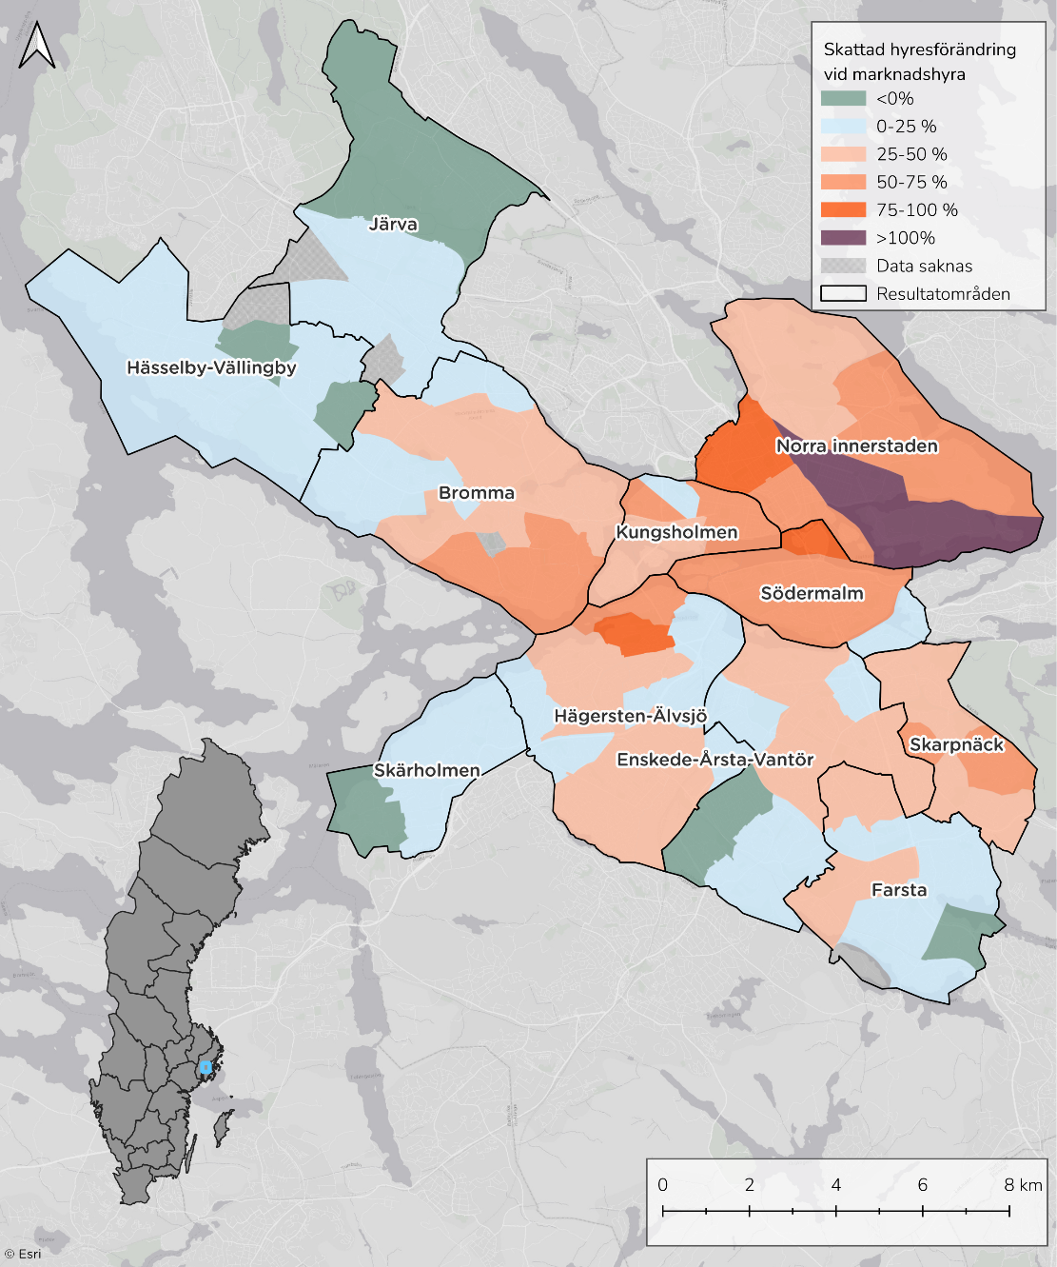 Karta över hyresförändringar per analysområde. Skapas i GIS. OBS. Bestämma färger

 | Analysområden |  | Genomsnitt |  | Medel hjälplinje, vertikal |  | Medel, hjälpllinje horisontell
454364 | 24% | 423974 | 11% | 423974 | 0% | 200000 | 11%
571395 | 19% |  |  | 423974 | 11% | 423974 | 11%
504734 | 23%
613193 | 10%
371868 | 19%
406395 | 16%
539335 | 6%
478027 | 17%
425361 | 13%
530958 | 4%
408888 | 16%
401805 | 10%
435308 | 4%
405257 | 10%
314666 | 3%
375926 | 9%
336836 | 12%
344013 | 5%
400781 | 4%
374389 | 4%
393251 | 2%
402793 | 6%
391774 | -2%
440830 | 0%
348408 | 10%
418450 | 3%
305896 | 7%
360119 | 7%
496812 | -3%
392455 | 4%
322890 | 13%
466955 | 8%
401222 | 9%
427659 | 3%
421223 | 5%
490796 | 3%
280867 | 1%
372239 | 11%
270480 | 7%
428559 | 8%
505219 | 6%
385575 | 9%
397142 | 10%
545190 | 14%
351814 | 14%
539255 | 13%
505047 | 13%
436637 | 9%
359116 | 7%
337246 | 5%
...

 | Boendeutgiftsprocent - Dagens nivå | Boendeutgiftsprocent - Nivå vid marknadshyra
Norra innerstaden | 24% | 24%
Södermalm | 25% | 17%
Kungsholmen | 24% | 13%
Skarpnäck | 24% | 11%
Genomsnitt | 25% | 11%
Hägersten-Älvsjö | 25% | 10%
Farsta | 27% | 7%
Bromma | 23% | 7%
Enskede-Årsta-Vantör | 25% | 5%
Skärholmen | 28% | 3%
Hässelby-Vällingby | 30% | 1%
Järva | 27% | 0%

Andel av konsumtionsutrymme som går till hyra per resultatområde, dagens nivå och vid marknadshyror

 | Konsumtionsviktad boendeutgiftsprocent - Dagens nivå | Konsumtionsviktad boendeutgiftsprocent - Nivå vid marknadshyra
Norra innerstaden | 33% | 32%
Södermalm | 34% | 23%
Kungsholmen | 31% | 16%
Skarpnäck | 32% | 16%
Genomsnitt | 35% | 15%
Hägersten-Älvsjö | 34% | 14%
Farsta | 36% | 9%
Bromma | 32% | 9%
Enskede-Årsta-Vantör | 35% | 6%
Skärholmen | 43% | 5%
Hässelby-Vällingby | 46% | 2%
Järva | 44% | 0%

Stockholm - Nuläge
Hyra per kvadratmeter och år, nyproduktion (= byggår är 2014 eller senare) och samtliga (inkl. nyprod). | Hyra per kvadratmeter och år per resultatområde. OBS! Samtliga lägenheter. | Månadshyra och antal byggda 2:or per byggår.

 | Antal byggda 2:or | Hyresnivå efter byggår
-1919 | 4043 | 8763
1920-1929 | 2486 | 9247
1930-1939 | 6621 | 8575
1940-1949 | 12365 | 7468
1950-1959 | 14097 | 7426
1960-1969 | 6540 | 8006
1970-1979 | 5174 | 7887
1980-1989 | 3081 | 8536
1990-1999 | 1361 | 9462
2000-2009 | 2203 | 11083
2010-2019 | 4157 | 11080
2020-2025 | 2025 | 11055
 | Genomsnitt | 10:e percentilen | 90:e percentilen
Kungsholmen | 2126 | 1517 | 2762
Norra innerstaden | 2033 | 1444 | 2750
Södermalm | 2018 | 1478 | 2656
Bromma | 1879 | 1340 | 2410
Hägersten-Älvsjö | 1860 | 1321 | 2444
Genomsnitt | 1819 | 1296 | 2500
Enskede-Årsta-Vantör | 1772 | 1324 | 2360
Farsta | 1644 | 1291 | 2199
Järva | 1638 | 1180 | 2059
Hässelby-Vällingby | 1588 | 1271 | 2089
Skarpnäck | 1582 | 1170 | 2104
Skärholmen | 1507 | 1176 | 2046
Nyproduktion | 2548
Hela beståndet | 1819

Korrelation mellan hyra och pris på bostadsrätter per analysområde, inkl. trendlinje. | Hyra/kvm och år och antal byggda lägenheter efter byggår | Bostadsbestånd

 | Antal byggda hyreslägenheter | Hyra/kvm och år efter byggår
-1919 | 12649 | 1818
1920-1929 | 7064 | 1912
1930-1939 | 19826 | 2043
1940-1949 | 22272 | 1817
1950-1959 | 34910 | 1589
1960-1969 | 24439 | 1601
1970-1979 | 16515 | 1602
1980-1989 | 7966 | 1716
1990-1999 | 3880 | 1739
2000-2009 | 5944 | 2276
2010-2019 | 11564 | 2376
2020-2025 | 5059 | 2586
 | Hyresrätter | Bostadsrätter
1990 | 262136 | 85347
1991 | 264061 | 85654
1992 | 265781 | 86798
1993 | 266407 | 88374
1994 | 266270 | 90311
1995 | 266359 | 91138
1996 | 266641 | 92502
1997 | 266018 | 94955
1998 | 264820 | 97734
1999 | 260377 | 104005
2000 | 252064 | 113831
2001 | 240236 | 127004
2002 | 234743 | 135975
2003 | 229093 | 145251
2004 | 225653 | 151764
2005 | 224740 | 155247
2006 | 224660 | 159664
2007 | 222425 | 167081
2008 | 217521 | 177717
2009 | 212882 | 187822
2010 | 204976 | 200055
2011 | 204507 | 204414
2012 | 205063 | 208861
2013 | 204743 | 213308
2014 | 204478 | 217371
2015 | 205753 | 222368
2016 | 207202 | 230213
2017 | 207817 | 235289
2018 | 209838 | 240000
2019 | 211911 | 245254
2020 | 213071 | 247433
2021 | 214987 | 250119
2022 | 217351 | 252800
2023 | 220633 | 255089
2024 | 223826 | 257568
 | Analysområde
21573 | 1565
21839 | 1581
23725 | 1595
24576 | 1578
28040 | 1358
29788 | 1462
29875 | 1541
30267 | 1460
30895 | 2126
31732 | 1605
32422 | 1472
32674 | 1722
35242 | 1544
36266 | 1620
36298 | 2103
36562 | 1950
37284 | 1437
38439 | 1650
39718 | 1758
40292 | 1585
40539 | 1976
41148 | 1499
43272 | 1482
44284 | 1714
44632 | 1756
46318 | 1921
46474 | 2010
47814 | 1724
48507 | 2206
48715 | 1639
50048 | 1474
50199 | 1847
50393 | 1946
51920 | 1846
52535 | 1604
53715 | 1788
54841 | 2248
57037 | 1546
57090 | 1586
57261 | 1617
57740 | 1911
57938 | 2040
58032 | 1820
58065 | 1460
59456 | 1776
60777 | 2207
61269 | 1604
61373 | 1747
61960 | 1683
63594 | 1840
...

